STM32F303RCT6-TBES-PIN-MAP
序号 | 管脚 | 名称 | AF | DMA | 功能 | 上下拉
1 | VBAT | VBAT |  |  | MCU_3V3
2
3
4
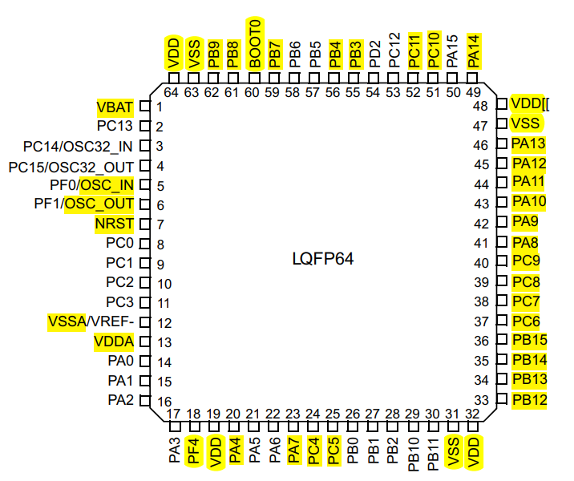
5 | OSC_IN | OSC_IN |  |  | OSC_IN
6 | OSC_OUT | OSC_OUT |  |  | OSC_OUT
7 | NRST | NRST |  |  | NRST | pull up
8
9
10
11
12 | VREF- | VREF- |  |  | MCU_GND
13 | VDDA | VDDA |  |  | MCU_3V3
14 | PA0
15 | PA1
16 | PA2
17 | PA3
18 | VSS_4 |  |  |  | GND
19 | VDD | VDD |  |  | MCU_3V3
20 | PA4 | GPIO-O |  |  | LED_RUN | pull up
21 | PA5 |  |  |  |  |  | 注意 | 1 | 每个芯片电源处添加：磁珠，滤波电容（22uf和100pf）
22 | PA6 |  |  |  |  |  |  | 2 | 添加LED指示灯
23 | PA7 | GPIO-O |  |  | ZGM0_RST | pull up |  | 3 | 电平转换上拉电阻不要超过4.7k，最好两侧都上拉
24 | PC4 | USART1_TX | AF7 | DMA1_CH4 | STM32_TX_ZGM0_RX | pull up | 接触保护 |  | 密码：123456
25 | PC5 | USART1_RX | AF7 | DMA1_CH5 | STM32_RX_ZGM0_TX | pull up
26 | PB0
27 | PB1 |  |  |  | ADC1
28 | PB2
29 | PB10 | GPIO-O |  |  | M_HX711_CLK
30 | PB11 | GPIO-I |  |  | M_HX711_DATA
31 | VSS | VSS2 |  |  | MCU_GND
32 | VDD | VDD |  |  | MCU_3V3
33 | PB12 | GPIO-O |  |  | STM32_Motor_En | pull up
34 | PB13 | GPIO-O |  |  | STM32_Motor_Dir | pull up
35 | PB14 | TIM1_ CH2N | AF6 |  | STM32_Motor_Pwm | pull up
36 | PB15 | GPIO-O |  |  | STM32_Dcf_Ctrl | pull up
37 | PC6 | GPIO-I |  |  | STM32_POS_2 | pull up
38 | PC7 | GPIO-I |  |  | STM32_POS_3 | pull up
39 | PC8 | GPIO-I |  |  | STM32_POS_1 | pull up
40 | PC9 | GPIO-I |  |  | STM32_KEY_1 | pull up
41 | PA8 | GPIO-I |  |  | STM32_KEY_2 | pull up
42 | PA9 | GPIO-I |  |  | STM32_KEY_3 | pull up
43 | PA10 | GPIO-I |  |  | STM32_KEY_4 | pull up
44 | PA11 | GPIO-O |  |  | OTG_FS_DM | pull up
45 | PA12 | GPIO-I |  |  | OTG_FS_DP | pull up
46 | PA13 | SWDIO |  |  | program | pull up
47 | VSS | VSS3 |  |  | MCU_GND
48 | VDD | VDD |  |  | MCU_3V3
49 | PA14 | SWCLK |  |  | program | pull down
50 | PA15
51 | PC10 | USART3_TX | AF7 | DMA1_CH2 | STM32_TX_SMQ_RX | pull up
52 | PC11 | USART3_RX | AF7 | DMA1_CH3 | STM32_RX_SMQ_TX | pull up
53 | PC12
54 | PD2
55 | PB3 | USART2_TX | AF7 | DMA1_CH7 | STM32_TX_SDWe_RX | pull up
56 | PB4 | USART2_RX | AF7 | DMA1_CH6 | STM32_RX_SDWe_TX | pull up
57 | PB5
58 | PB6
59 | PB7 | GPIO-O |  |  | STM32_I2C1_WP | pull up
60 | BOOT0 | BOOT0 |  |  | BOOT0:0-flash | pull down
61 | PB8 | I2C1_SCL | AF4 |  | STM32_I2C1_SCL | pull up | 飞线
62 | PB9 | I2C1_SDA | AF4 |  | STM32_I2C1_SDA | pull up | 飞线
63 | VSS | VSS1 |  |  | MCU_GND
64 | VDD | VDD |  |  | MCU_3V3

1.主控差异
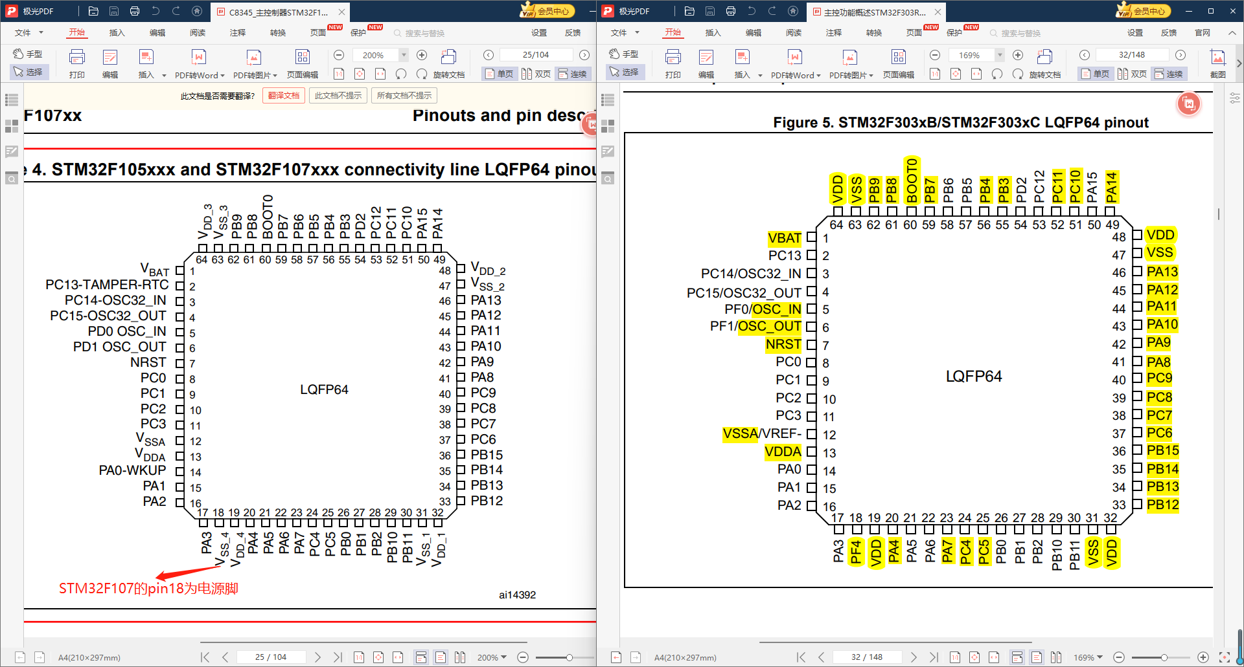

2.USB方案
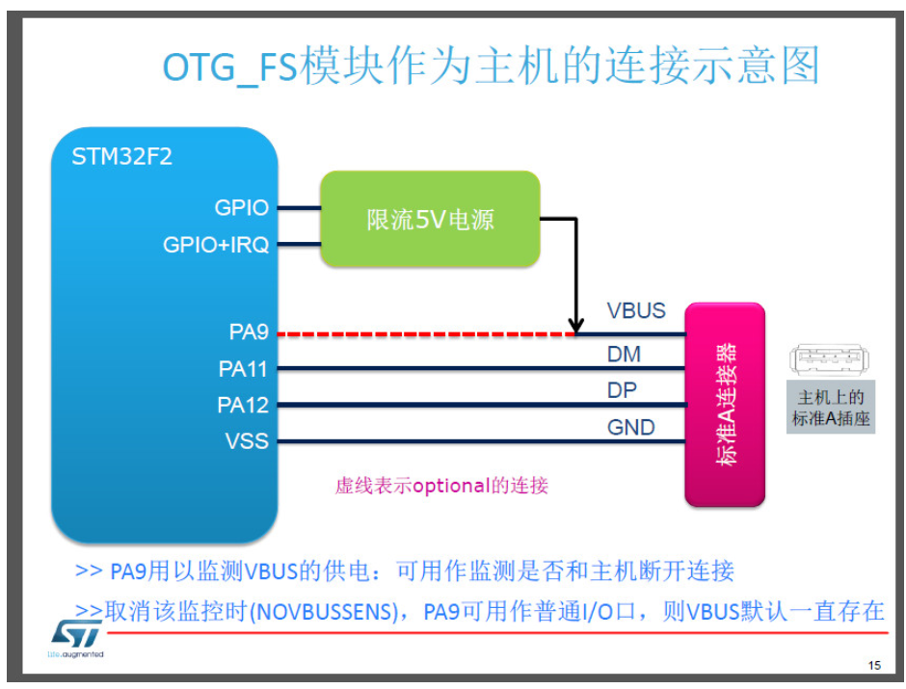
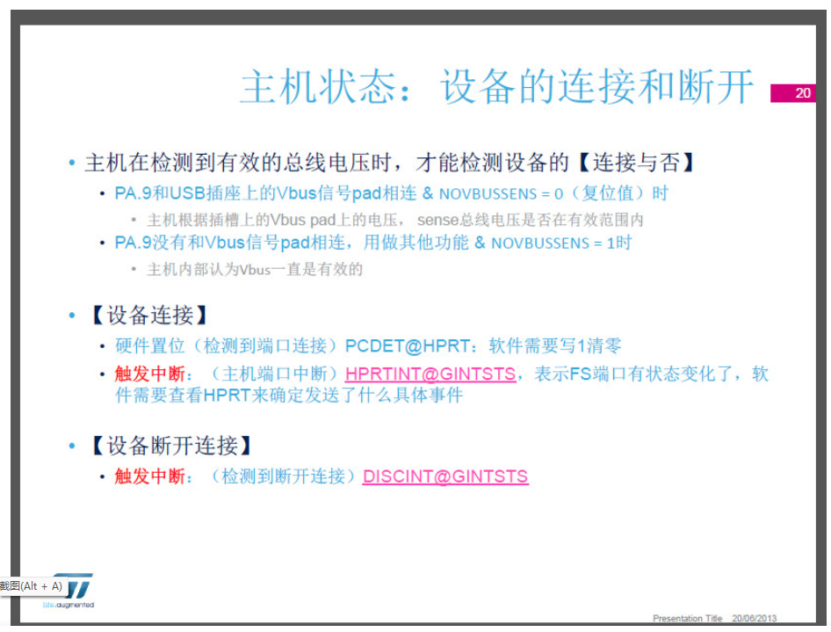
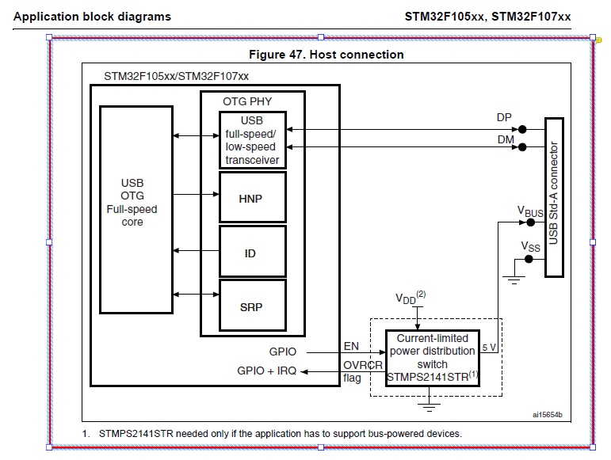
https://bbs.21ic.com/icview-2546930-1-3.html

https://blog.csdn.net/whble/article/details/78225095

控制逻辑0527
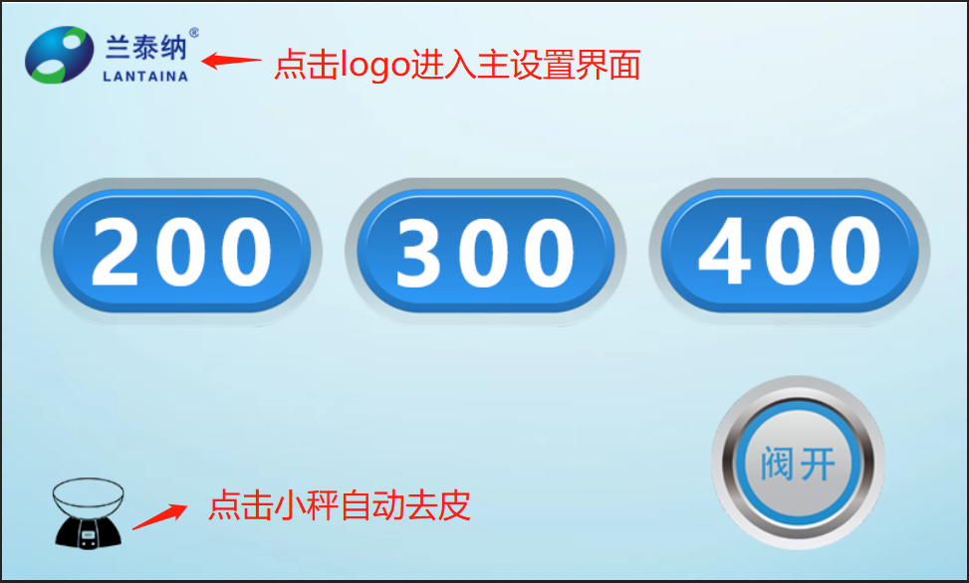
11-开始界面
 | 1 | 点击“logo”：进入“12-关于”界面
 | 2 | 点击“去皮”：清零称上的重量
 | 3 | 点击“阀开/阀关”：控制管夹阀
 | 4 | 只有管夹阀为“阀关”时，点击“200/300/400”才能进入“14-实时界面”

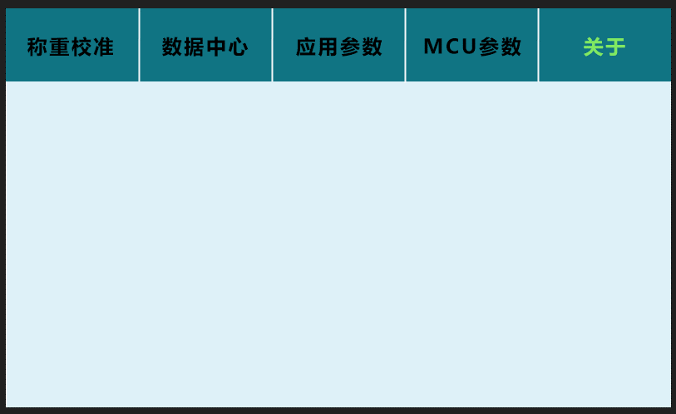
12-关于 | 1 | 进入实时界面：显示“运行”，显示“返回”
 | 2 | 采样过程中：当超过95%时，蜂鸣器一直响
 | 3 | 采样完成：做 弹窗动作，显示“确认”按钮 ，并且语音播报一次“采样完成”
 | 4 | 当点击“确认”后，关闭蜂鸣器
 | 5 | 点击“结束”按钮，打开管夹阀，返回至：200/300/400页面

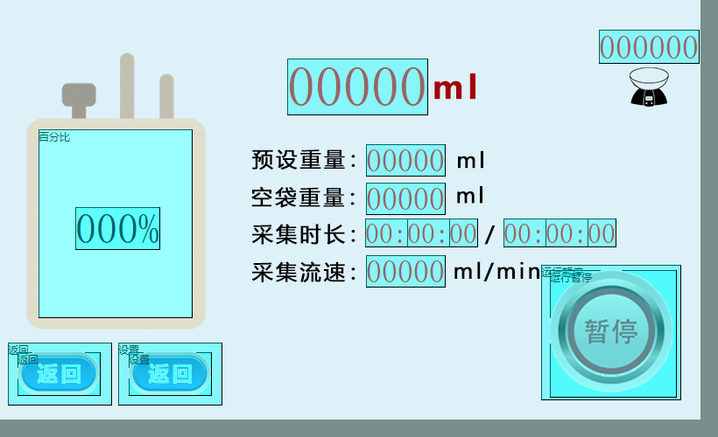
14-实时界面
 | 1 | 点击“运行”后，界面只显示“暂停”，a.打开管夹阀，b.电机左右摇摆
 | 2 | 点击“暂停”后，更改显示“运行”，添加显示“结束”，a.关闭管夹阀
 | 3 | 点击“结束”时，返回至：200/300/400页面

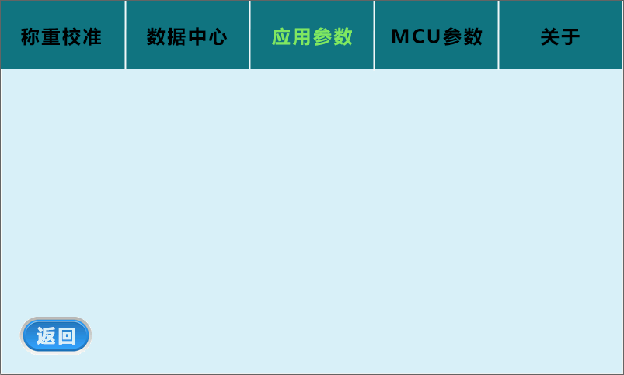
15-应用参数
 |  | 详见：SDWe设计备注.xlsx

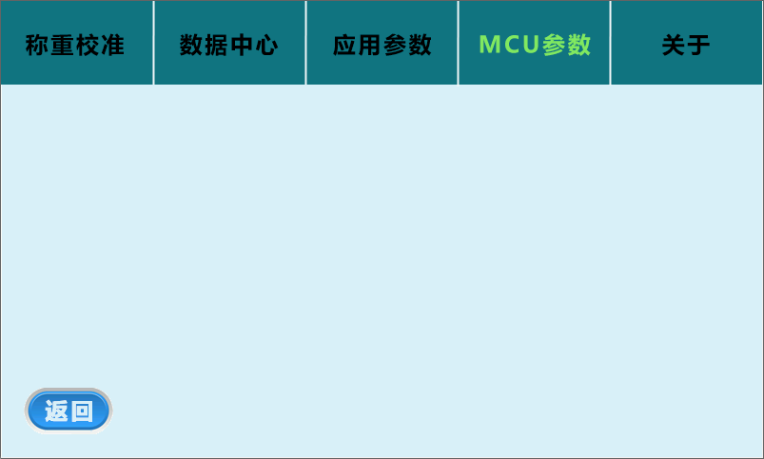
13-MCU参数
 |  | 详见：SDWe设计备注.xlsx

